【別紙６】貸出物品借用申込書
 |  |  |  | 【別紙６】

貸出物品借用申込書

宮城県松島自然の家 ＦＡＸ ０２２５－８８－２９０１ 宛

利用団体名（代表者名）【 |  |  |  |  | 】
物品の借用の希望がある場合は以下の一覧に記入の上、上記ＦＡＸ番号まで送信願います。
※利用団体が重複するときは、貸出数を調整することがあります。
 | 物品 | 保有数 | 希望数 | 備考
住 | ドームテント（インナーマット付） | 30 |  | 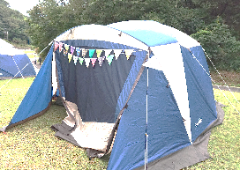 4～5人用
ドームテント
ティピーテント
 | ティピーテント（インナーマット付） | 9 |  | 6～8人用
 | キャンピングテーブルセット | 27 |  | ※ 野外炊飯棟のテーブルとイスを利用する際は、記入の必要はありません。

 | LEDランタン | 32 |  | 単１を4個、単4を6個を持参ください
食 | ドラム缶バーベキューコンロ（大人数用） | 4 |  | 火ばさみ・革手袋付 ※網はご相談ください。
 | バーベキューコンロ大（7～12人用） | 8 |  | 火ばさみ・革手袋付 ※ピザの場合、ダッチオーブン２個につき、バーベキューコンロ大が１台必要 ※網はご相談ください。
 | バーベキューコンロ小（4～6人用） | 22 |  | 火ばさみ・革手袋付 ※網はご持参ください。
 | 鉄板 | 7
 | たき火台 | 17 |  | 火ばさみ・革手袋付
 | たき火台テーブル | 15
 | 飯盒 | 81 |  | 4合炊き ※洗う際に、金だわしが必要です。
 | はし |  |  | ※必要な数をご記入ください。 洗剤、スポンジは持参ください。
 | スプーン
 | 中皿（内径18ｃｍ）
 | 小皿（内径15ｃｍ）
 | お椀
 | カップ
 | 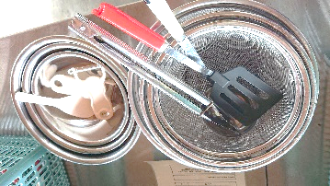 調理器具セット | 28 |  | ボウル３・ざる３・おたま１・しゃもじ２・包丁２ まな板２・ピーラー２・トング１・フライ返し１ さいばし２・トレイ１

 | 両手鍋（小） | 28 |  | 3～4人用 ※洗う際に、金だわしが必要です。
 | 両手鍋（中） | 37 |  | 5～8人用 ※洗う際に、金だわしが必要です。
 | 片手鍋（大） | 26 |  | 9～12人用 ※洗う際に、金だわしが必要です。
 | 両手鍋（芋煮用） | 4 |  | ～40人用 ※洗う際に、金だわしが必要です。
 | フライパン（26cm） | 36
 | ダッチオーブン | 25 |  | ステンレス13個、鋳鉄12個
 | LPガス | 15 |  | 野炊A棟7台設置、野炊B棟8台設置
 | かまど | 28 |  | 野炊A棟12台設置、野炊B棟16台設置
 | ガス炊飯器（2升炊き） | 4
 | カセットコンロ | 21 |  | ※ カセットガスはご持参ください。

P37

